Oppskrift
Scampi-spyd & Thai Red Curry med risnudlerScampi-spyd & Thai Red Curry med risnudler
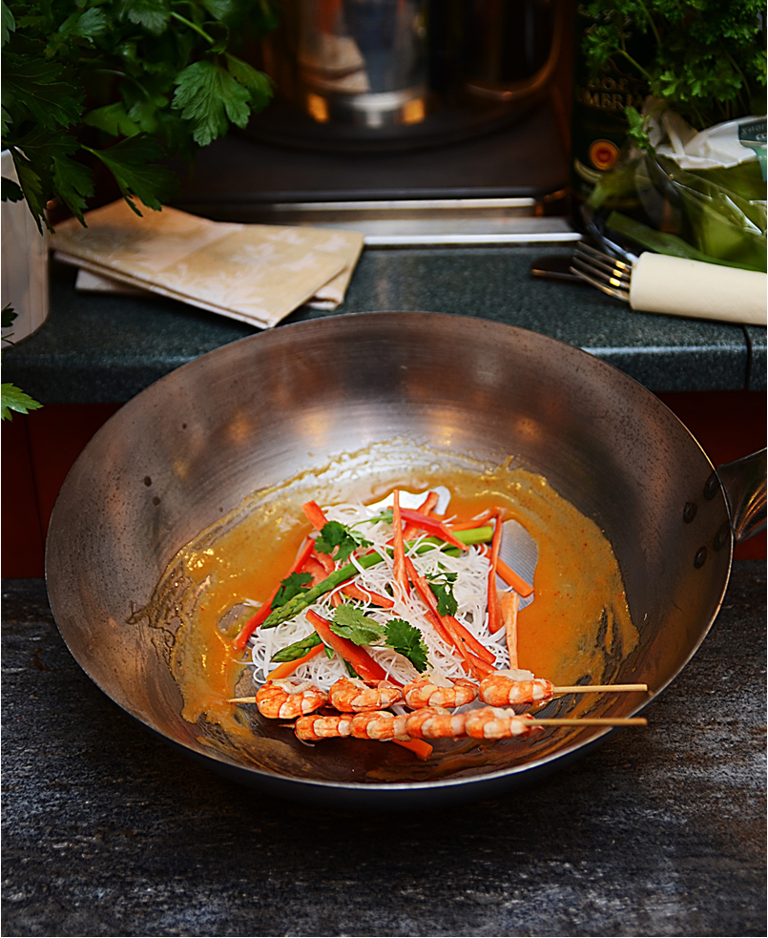

Kok risnudlene etter anvisning. Varm oljen i en wokpanne eller høy stekepanne. Fres vårløk og de øvrige grønnsakene. Tilsett nudlene sammen med Thai red curry-sausen, soyasaus og Sambal Oelek. Kokes opp. Scampispyd eller Sweet Chili Fish Sticks stekes og serveres over nuddel- og grønnsaksretten. Toppes med litt frisk koriander.Kok risnudlene etter anvisning. Varm oljen i en wokpanne eller høy stekepanne. Fres vårløk og de øvrige grønnsakene. Tilsett nudlene sammen med Thai red curry-sausen, soyasaus og Sambal Oelek. Kokes opp. Scampispyd eller Sweet Chili Fish Sticks stekes og serveres over nuddel- og grønnsaksretten. Toppes med litt frisk koriander.
Number of servingsNumber of servings | 1
EPDEPD | ProductProduct | Per servingPer serving |  | TotalTotal |  | QtyPerPackQtyPerPack | PackSizePackSize | PackUnitPackUnit | PackagingPackaging | ItemsItems
 | Paradiso Scampi Spyd RPDTO 41/55 Paradiso Scampi Spyd RPDTO 41/55 | 0.08 | kgkg | 0 | kgkg |  |  |  |  | 0
 | Salomon Fish stick Sweet Chili Salomon Fish stick Sweet Chili | 0.1 | kgkg | 0 | kgkg |  |  |  |  | 0
 | Risnudler Risnudler | 0.1 | kgkg | 0 | kgkg |  |  |  |  | 0
 | Wokgrønnsaker Wokgrønnsaker | 0.03 | kgkg | 0 | kgkg |  |  |  |  | 0
 | Vårløk, hakket Vårløk, hakket |  |  | 0 |  |  |  |  |  | 0
 | Broccoli, hakket Broccoli, hakket |  |  | 0 |  |  |  |  |  | 0
 | Gulrot, strimlet Gulrot, strimlet |  |  | 0 |  |  |  |  |  | 0
 | Hvitløk, finhakket Hvitløk, finhakket |  |  | 0 |  |  |  |  |  | 0
 | Ingefær, frisk, revet Ingefær, frisk, revet |  |  | 0 |  |  |  |  |  | 0
590836590836 | Olivenolje Olivenolje | 0.01 | ll | 0 | ll | 4 | 5 | ll | 4x5l4x5l | 0
 | Thai red curry sauce Thai red curry sauce | 0.06 | ll | 0 | ll |  |  |  |  | 0
 | Blue Dragon Soya Sauce Blue Dragon Soya Sauce | 0.025 | ll | 0 | ll |  |  |  |  | 0
42620364262036 | Sambal Oelek Sambal Oelek | 0.003 | kgkg | 0 | kgkg | 6 | 1 | kgkg | 6x1kg6x1kg | 0
 | Frisk koriander Frisk koriander |  |  | 0 |  |  |  |  |  | 0

 | * Allergens* Allergens

